상품제안서
다기능 노트북 파우치 케이스 3종 | 상품코드: F23733

 |  |  |  |  |  |  | 02-412-0044 | www.easy1.co.kr
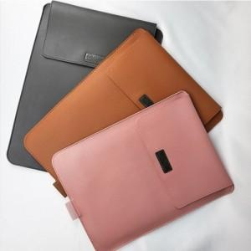

【상세/제작정보】

【인쇄/포장옵션】 | 실크 / 포장불가능

【공급단가】 | 수량 | 100~ | 300~ | 500~ | 1,000~ | 3,000~
*VAT별도 | 13~14인치 | 18,850원 | 18,560원 | 18,120원 | 17,400원 | 16,670원
 | 15~16인치 | 21,450원 | 21,120원 | 20,620원 | 19,800원 | 18,970원
 | 17인치 | 24,050원 | 23,680원 | 23,120원 | 22,200원 | 21,270원

【상품 URL】 | https://dev.easy1.co.kr:443/src/goods_detail.php?gdno=23733

